入力シート
■本体タイプの選択
本体タイプとボールの有無を以下より選択してください。 |  |  |  |  |  |  | オモテ面にはお客様のチームユニフォームデザインが入ります。
 |  |  |  |  |  |  | メーカーロゴは全てBFマークになります。

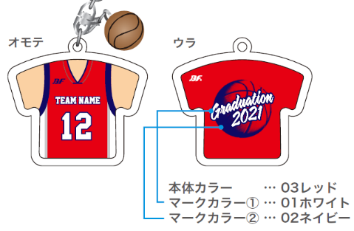
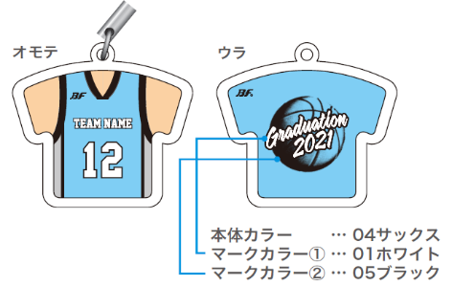
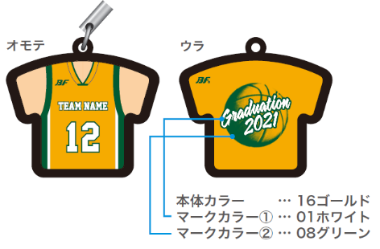

 |  |  |  |  |  | ※ボール付きは+¥220(税別¥200)
 |  |  |  |  |  | ※ドームストラップにボールは付けられません。
■カラーの選択
カラーチャートより本体カラー、文字カラーを選択してください。
本体カラー |  |  | ユニフォームのベースカラー
マークカラー① |  |  | ―
マークカラー② |  |  | ―
■年号、個人名明細
年号、個人番号をご記入ください。
年号

個人番号

■お客様情報
お客様情報をご記入ください。
チーム名 |  |  |  | 住所 〒 |  |  |  | TEL
 |  |  |  |  |  |  |  | 携帯
代表者名 （コーチ・保護者） |  |  |  |  |  |  |  | MAIL
 |  |  |  | 氏名
お支払い方法 |  |  |  |  | ※お支払い方法は先振り込みか代金引換となります。

■ご注文内容 ※合計5個以上からの受注となります
個数、金額をご記入ください。
個数 |  | 合計金額

 | 個

